性能
测试环境：本机
 | win7-64 + php7

用了大概20组的测试用例
如果在一切都正常，服务器稳定的情况下：测试结果如下：
测试合同是咱们的正式空白合同，模拟的是个人在不同的两页上签字，平台在不同的两页上签字。

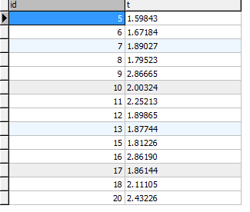
创建用户： |  |  |  | 创建印章： | 用户/企业签章： | 平台签章：
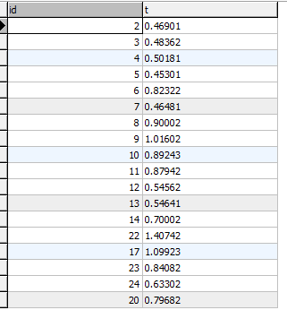
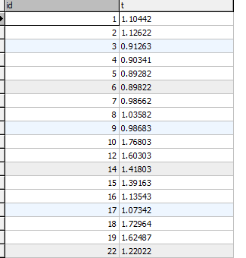
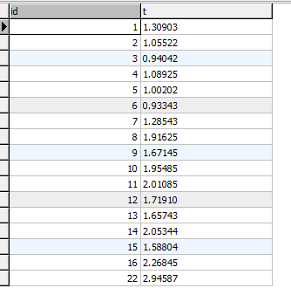

单位:秒
平均值如下：
 | 创建用户： | 2.06
 | 创建印章： | 0.74
 | 用户/企业签章： | 1.21
 | 平台签章: | 1.61

 | 假如：我们按咱们的一份合同3方合同（各盖两次）
 | 完成整个流程的时间应该是： |  | 2.06+0.74+1.21*2+1.61
 | 总共6.83秒

 | 这是最理想，和最快的速度

 | 用于那边没有异步处理方式，以上签章流程必须顺序调用接口执行

 | 如果要使用它们的保全服务的话，还得调用上传文件的接口

另：在测试过程中，应该是它们的服务器出现卡顿现象了，这个流程，就变成60秒，甚至无响应了，但这应该不能依据吧，毕竟是它们的测试环境

稳定性
1.生成印章：

问了半天，应该是他们的一个bug

2.测试半小时之后，16点左右，整个流程，突然变得非常慢（比正常慢15倍）
那边说他们的测试服务器没问题，我这边检查了下咱们这边的网络，也没问题
但是过一段时间，自己好了，个人感觉还是他们测试服务器的问题，具体原因不好猜

3.还出现过：
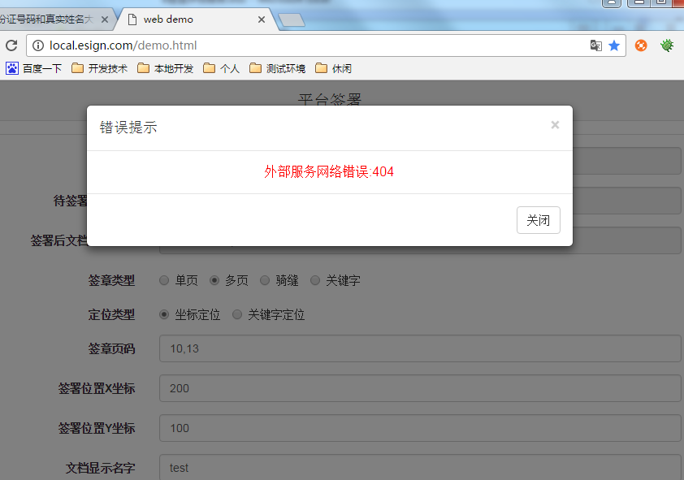

 | 还有一个502.
 | 这个说是服务器重启中..

